E008.01.01_Flow chart
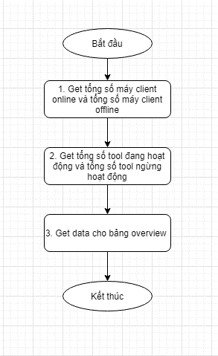
Tên hệ thống |  | Chức năng |  |  | Tài liệu | Người phụ trách
Tool Manager |  | T1005 |  | Quản lý trạng thái tool | Mô tả xử lý | Tú Điền

Flow chart | E008.01.01 |  | Hiển thị ban đầu

